Калькулятор
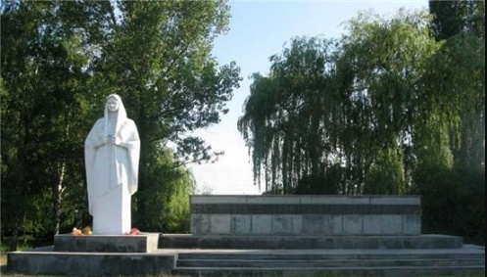
ОБЪЕКТ ИНДИВИДУАЛЬНОГО ЖИЛИЩНОГО СТРОИТЕЛЬСТВА
НАИМЕНОВАНИЕ УСЛУГИ | ИСПОЛНИТЕЛЬ УСЛУГИ | РЕЗУЛЬТАТ УСЛУГИ | НЕОБХОДИМЫЕ ДОКУМЕНТЫ | ПОТРЕБНОСТЬ (ДА|НЕТ) | СРОК ОКАЗАНИЯ УСЛУГИ (рабочии дни)
ГРАДОСТРОИТЕЛЬНЫЙ ПЛАН ЗЕМЕЛЬНОГО УЧАСТКА | Администрация Родниковского сельского поселения Курганинского района | выдача заявителю градостроительного плана земельного участка или отказ в предоставлении муниципальной услуги | Необходимые документы для получения ГПЗУ | нет | не требуется
ПОЛУЧЕНИЕ РАЗРЕШЕНИЯ НА ОТКЛОНЕНИЕ ОТ ПРЕДЕЛЬНЫХ ПАРАМЕТРОВ | Администрация Родниковского сельского поселения Курганинского района | постановление администрации муниципального образования Курганинского район о предоставлении или об отказе в предоставлении разрешения на отклонение от предельных параметров | Необходимые документы для получения разрешения на отклонения | нет | не требуется
ПОЛУЧЕНИЕ РАЗРЕШЕНИЯ НА СТРОИТЕЛЬСТВО | Администрация Родниковского сельского поселения Курганинского района | выдача разрешения на строительство либо получение заявителем отказа в предоставлении муниципальной услуги | Необходимые документы для получения разрешения на строительство | нет | не требуется
ПОЛУЧЕНИЕ ПОРУБОЧНОГО БИЛЕТА | Администрация Родниковского сельского поселения Курганинского района | предоставления муниципальной услуги «Выдача порубочного билета на территории муниципального образования» | Необходимые документы для получения порубочного билета | нет | не требуется
ВЫДАЧА РАЗРЕШЕНИЯ (ОРДЕРА)НА ПРОВЕДЕНИЕ ЗЕМЛЯНЫХ РАБОТ НА ТЕРРИТОРИИ ОБЩЕГО ПОЛЬЗОВАНИЯ | Администрация Родниковского сельского поселения Курганинского района | предоставления муниципальной услуги «Выдача разрешения (ордера) на проведение земляных работ на территории общего пользования» | Необходимые документы для получения разрешения на проведение земляных работ на территории общего пользования | нет | не требуется
ПОЛУЧЕНИЕ ТЕХНИЧЕСКОГО ПЛАНА | Кадастровый инженер | Технический план здания | Согласно техническому заданию | нет | в соответсвии с договором на выполнения работ
ПОСТАНОВКА НА КАДАСТРОВЫЙ УЧЕТ ОБЪЕКТА НЕДВИЖИМОСТИ | Федеральная служба государственной регестрации, кадастра и картографии | Выписка из Единого государственного реестра недвижимости | Необходимые документы для поставки на кадастровый учет объекта недвижимости определяются нормативными документами Росреестра | нет | не требуется
ГОСУДАРСТВЕННАЯ РЕГИСТРАЦИЯ ПРАВА СОБСТВЕННОСТИ НА ОБЪЕКТ НЕДВИЖИМОВОГО ИМУЩЕСТВА | Федеральная служба государственной регестрации, кадастра и картографии | государственная регистрация права на недвижимое имущество или отказ в государственной регистрации права | Необходимые документы для регистрация права на объект | нет | не требуется
 |  |  |  | ВСЕГО ДНЕЙ НА ПРОВЕДЕНИЕ АДМИНИСТРАТИВНЫХ ПРОЦЕДУР | 0

